screen issue
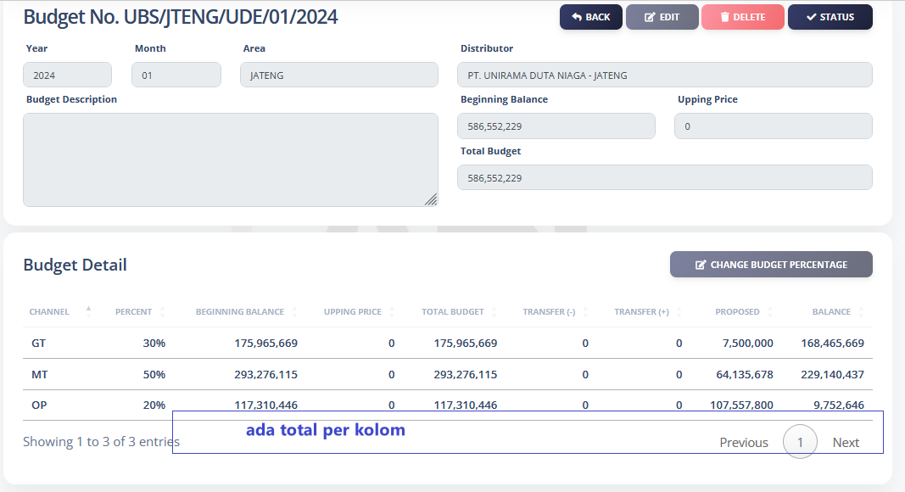

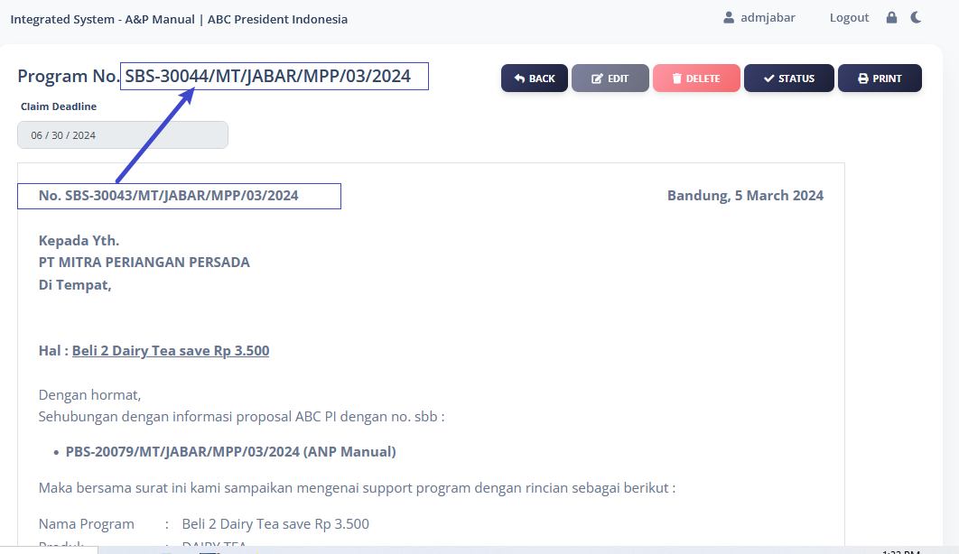

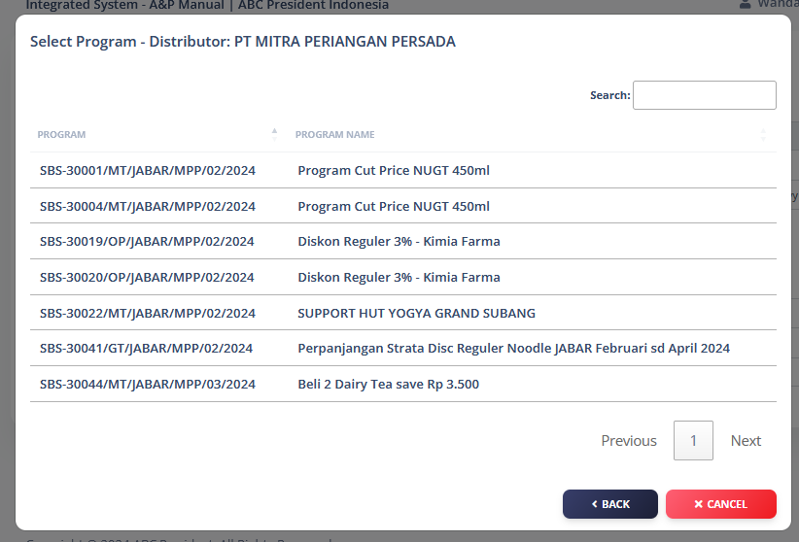
tambahan : no proposal

ada no CL

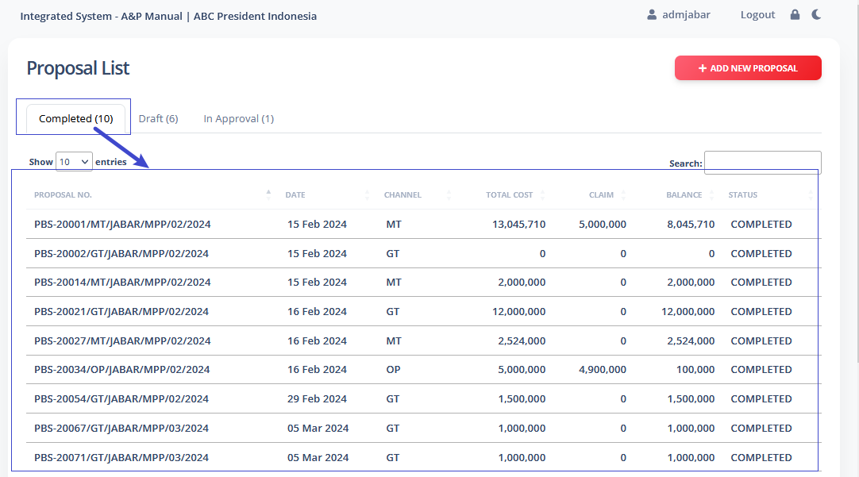
saat ini proposal list ini tidak bisa print ke excel

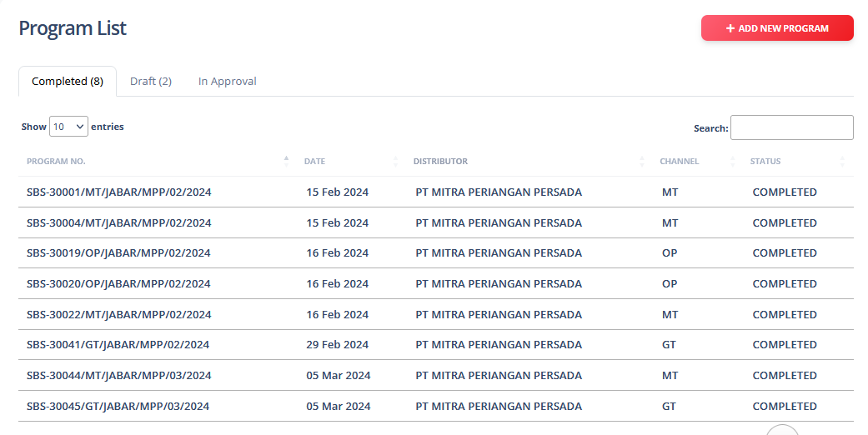
no.proposal
description proposal

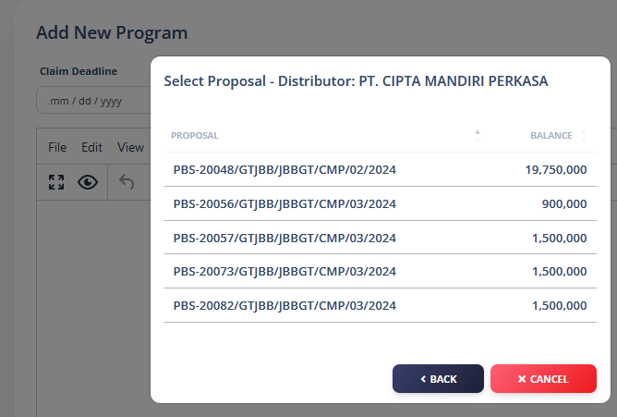
 |  |  |  |  |  |  | checklist | no.proposal | nama program (deksprop) | channel | periode program |  | balance
 |  |  |  |  |  |  |  |  |  |  | from | to
 |  |  |  |  |  |  | tanda/flag sudah ada suart program

 |  |  |  |  |  |  | search field

 |  |  |  |  |  |  | 1 proposal bisa lebih banyak surat program

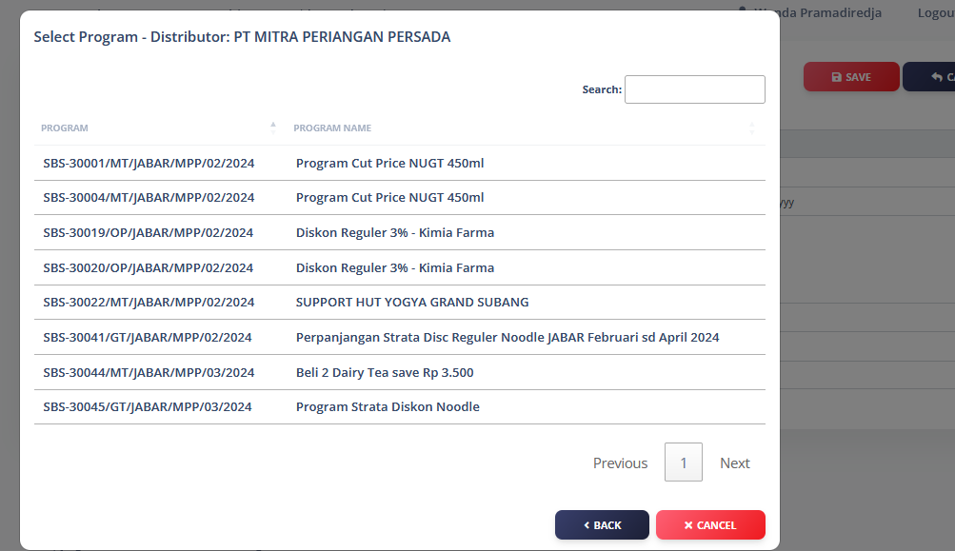
No.proposal
program name
channel
periode
from to
ending balance
 |  |  |  |  |  |  |  |  |  |  |  |  |  | no.proposal | nama program (deksprop) | channel | periode program |  | ending balance
 |  |  |  |  |  |  |  |  |  |  |  |  |  |  |  |  | from | to

 | selmar by account
 | account : outlet/toko turunan dari distributor MT

 | Area | channel | distributor | account
 | JATIM | MT | UDN-JATIM | INDOMARET |  | HENRY
 |  |  |  | INDOGROSIR |  | LAURENCE
 |  |  |  | SAT

 | JATENG | MT | UDN-JATIM | ABC |  | HENRY
 |  |  |  | INDOMERIT
 |  |  |  | ALFAMERIT |  | LAURENCE

detail close proposal
 | pengajuan proposal yang akan di close
 | admin area pilih satu-satu
 |  | admin area | admin HO | manager HO | fpm
 |  | select satu-satu | (sesuai channel) | (sesuai channel) | all channel
 |  |  | select all | select all | select all
 | Tambahan | Filter datanya

Syarat : | 1. semua proposal bisa di close
 | 2. Area sama
 | 3. Bisa beda Distributor
 | Area | Distributor | No Proposal | Nama Program (deskripsi program) | Channel | From To | Projected Cost | Ending Balance | Tick

 | JATENG | UNIRAMA DUTA NIAGA - JATENG | PBS-2017 | tes | GT |  | 25,000,000 | 21,975,000
 | JATENG | CV. SURYA PERKASA | PBS02 | tes2 | MT |  | 10,000,000 | 0

Catatan : | Pada saat add proposal, hanya tampil list proposal yg belum di closed

 | Simulasi
 | Proposal a | 10 Juta | Claim | 15 Juta
 | Add Proposal | 7 Juta | Claim | ? | Nilai add proposal sesuai kekurangannya dan add proposal apakah boleh kembali ke budget

